Solicitud gráfica
 | Área: | Matemáticas |  |  | Fecha:
 | Grado: | 11
 | Título del tema: | Aplica las reglas de la unión y la intersección para hallar probabilidades |  |  | ¿Cuaderno de estudio o recurso? | Recurso
 | Editor: | ANDRES GOMEZ |  |  | Motor del recurso | M8A

 | Código guión o recurso: | MA_11_06_REC130 | ← Para determinar este código, visite la hoja de Ayuda
 |  |  |  |  | ESPECIFICACIÓN DE ARCHIVOS A ENTREGAR
Núm. | Archivo Shutterstock o ruta en web | Imagen para: | Tipo | Ubicación de la imagen en el recurso M8A | Nombre imagen SMALL | Tamaño imagen SMALL | Nombre imagen ZOOM | Tamaño imagen ZOOM | Descripción | Observaciones
IMG01 | ver descripción | Recurso M8A | Ilustración | Contenido | MA_11_06_REC130_IMG01n.png | 286 x 286 px | MA_11_06_REC130_IMG01a.png | 500 x 500 px | 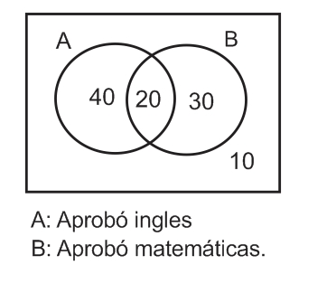
IMG02 | 377912353 | Recurso M8A | Ilustración | Contenido | MA_11_06_REC130_IMG02n.png | 286 x 286 px | MA_11_06_REC130_IMG02a.png | 500 x 500 px | 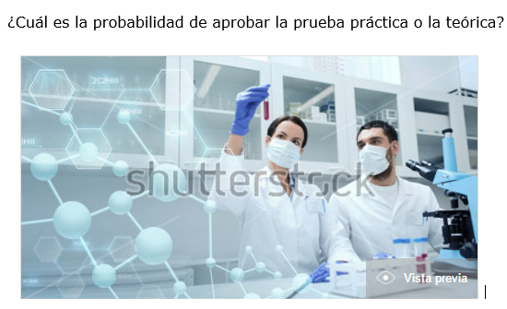
IMG03 | 279073880 | Recurso M8A | Ilustración | Contenido | MA_11_06_REC130_IMG03n.png | 286 x 286 px | MA_11_06_REC130_IMG03a.png | 500 x 500 px | 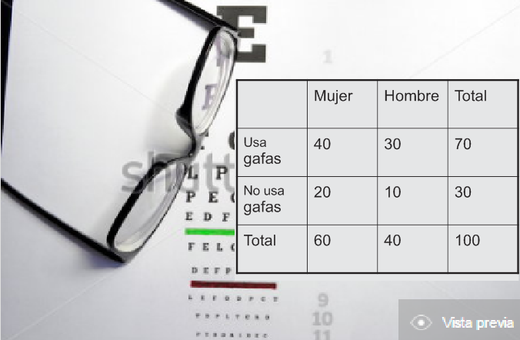
IMG04 | 59031811 | Recurso M8A | Ilustración | Contenido | MA_11_06_REC130_IMG04n.png | 286 x 286 px | MA_11_06_REC130_IMG04a.png | 500 x 500 px | 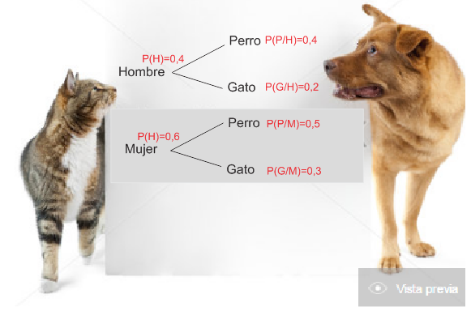
IMG05 | 219272452 | Recurso M8A | Ilustración | Contenido | MA_11_06_REC130_IMG05n.png | 286 x 286 px | MA_11_06_REC130_IMG05a.png | 500 x 500 px | 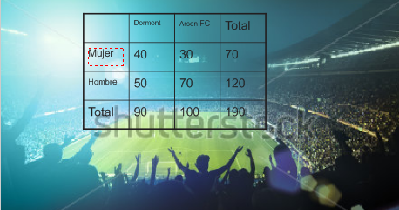
IMG06 | ver descripción | Recurso M8A | Ilustración | Contenido | MA_11_06_REC130_IMG06n.png | 286 x 286 px | MA_11_06_REC130_IMG06a.png | 500 x 500 px | 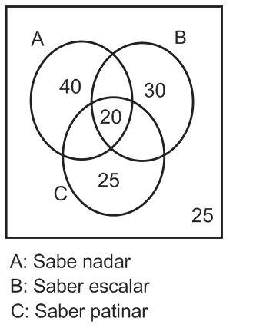
IMG07 | 318125816 | Recurso M8A | Ilustración | Contenido | MA_11_06_REC130_IMG07n.png | 286 x 286 px | MA_11_06_REC130_IMG07a.png | 500 x 500 px | 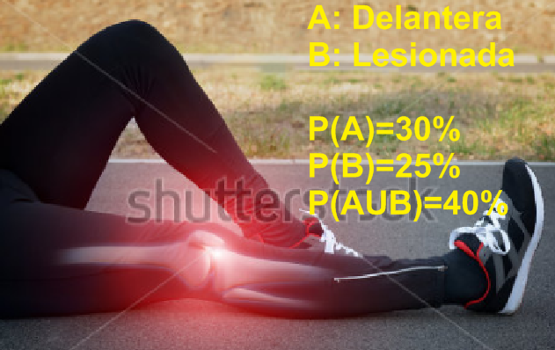
IMG08 | ver descripción | Recurso M8A | Ilustración | Contenido | MA_11_06_REC130_IMG08n.png | 286 x 286 px | MA_11_06_REC130_IMG08a.png | 500 x 500 px | 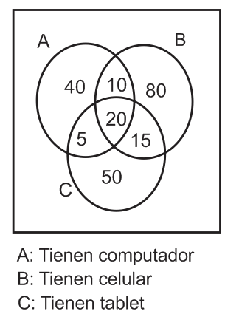
IMG09 | ver descripción | Recurso M8A | Ilustración | Contenido | MA_11_06_REC130_IMG09n.png | 286 x 286 px | MA_11_06_REC130_IMG09a.png | 500 x 500 px | 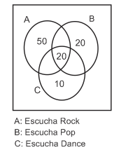
IMG10 | 157248584 | Recurso M8A | Ilustración | Contenido | MA_11_06_REC130_IMG10n.png | 286 x 286 px | MA_11_06_REC130_IMG10a.png | 500 x 500 px | 